Samples
TEST CASE

System Name： | Sample Project
Module Code： | CR100 - Export to excel
Test requirement: | CR1 -
Pass | 3 | Pending | 0
Fail | 0 | Number of test cases: | -13

ID | Test Case Description | Test Case Procedure | Expected Output | Actual Results | Test date | Result | Note

Chức năng ĐĂNG NHẬP
Kiểm tra đăng nhập THÀNH CÔNG
 | Kiểm tra đăng nhập thành công bằng tài khoản và mật khẩu hợp lệ | 1. Vào trang đăng nhập 2. Nhập "username" tồn tại trong hệ thống : lehuuhau 3. Nhập "password " có 8 ký tự hợp lệ: Lehuuhau1231@ 4. Nhấn login | Hiện ra trang Danh sách thiết bị | 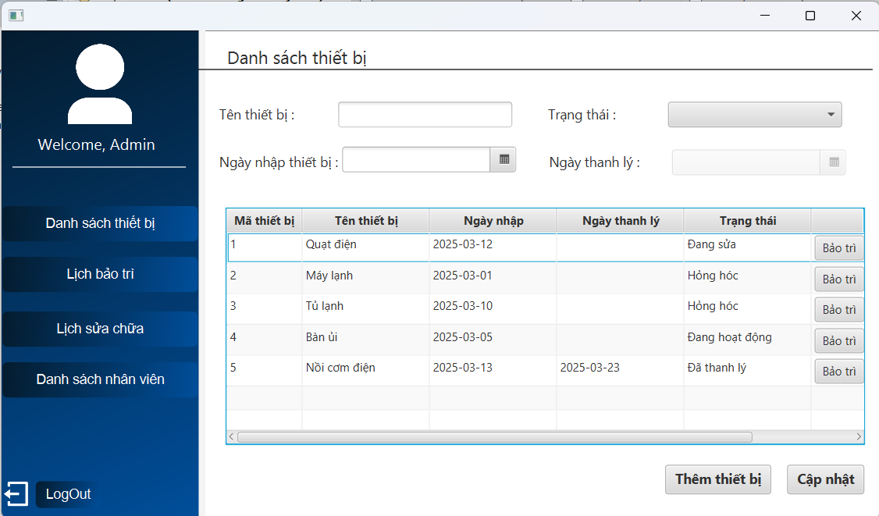 | 2025-03-24 | Pass
Kiểm tra chức năng đăng nhập KHÔNG THÀNH CÔNG
 | Kiểm tra xem hệ thống có bị tấn công SQL Injection khi nhập dữ liệu đầu vào tại form đăng nhập | 1. Vào trang đăng nhập 2. Nhập "username" bằng chuỗi : 1' or 1=1# 3. Nhập "password" tùy ý : abc1234@ 4. Nhấn login | Hiện thống báo Sai mật khẩu hoặc tài khoản | 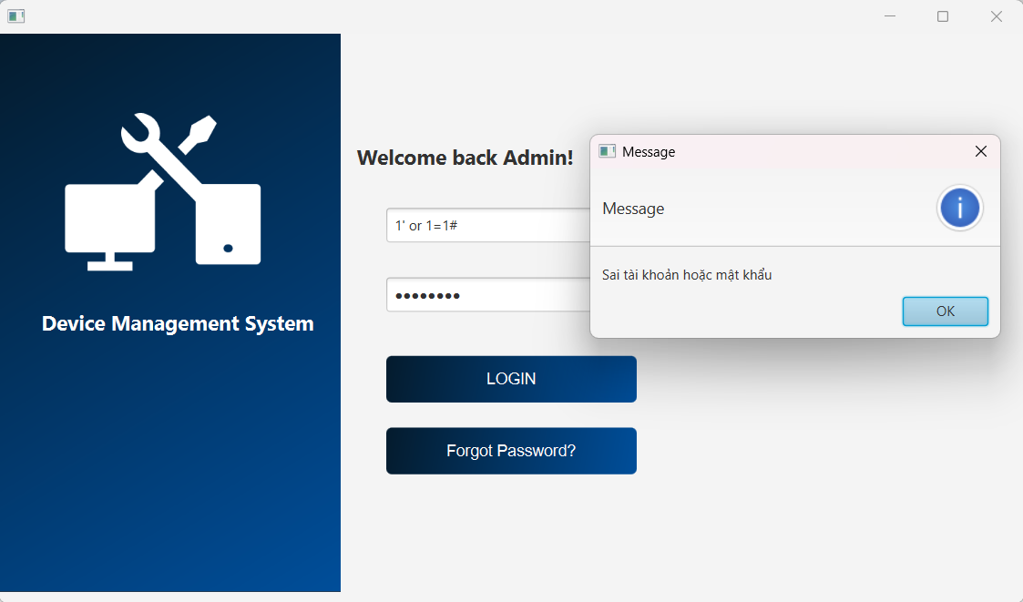 | 2025-03-25 | Pass
 | Kiểm tra đăng nhập không thành công bằng tài khoản không tồn tại trong hệ thống | 1. Vào trang đăng nhập 2. Nhập "username" không tồn tại trong hệ thống : abc123 3. Nhập "password" có 8 ký tự hợp lệ: Abc1231@ 4. Nhấn login | Hiện thông báo Sai mật khẩu hoặc tài khoản | 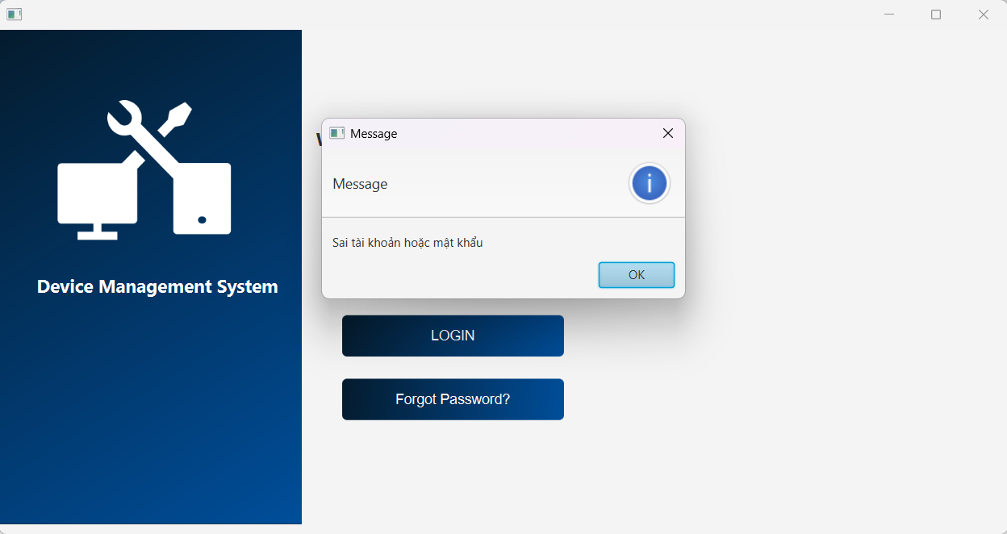 | 2025-03-25 | Pass
 | Kiểm tra đăng nhập không thành công bằng mật khẩu không hợp lệ | 1. Vào trang đăng nhập 2. Nhập "username" tồn tại trong hệ thống : lehuuhau 3. Nhập "password" không hợp lệ : Abc1231@ 4. Nhấn login | Hiện thông báo Sai mật khẩu hoặc tài khoản | 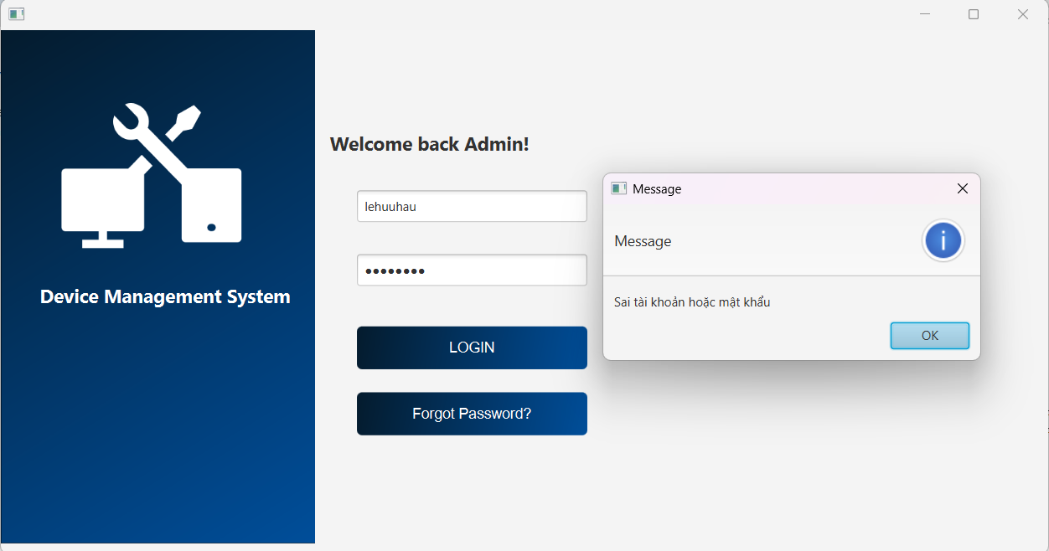 | 2025-03-25 | Pass
 | Kiểm tra đăng nhập không thành công khi bỏ trống password | 1. Vào trang đăng nhập 2. Nhập username hợp lệ : lehuuhau 3. Nhấn login | Hiện thông báo Chưa nhập password | 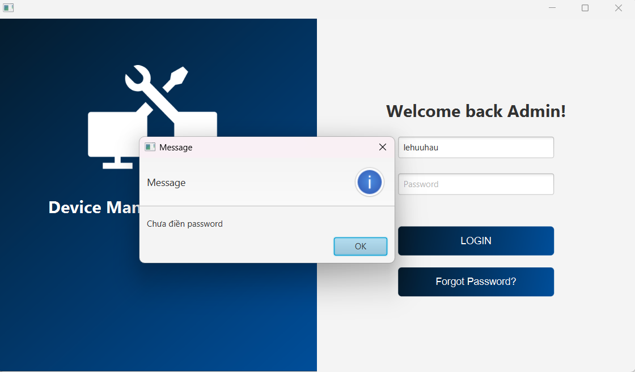 | 2025-03-25 | Pass
 | Kiểm tra đăng nhập không thành công khi bỏ trống username | 1. Vào trang đăng nhập 2. Nhập mật khẩu hợp lệ: Lehuuhau1231@ 2. Nhấn login | Hiện thông báo Chưa nhập username | 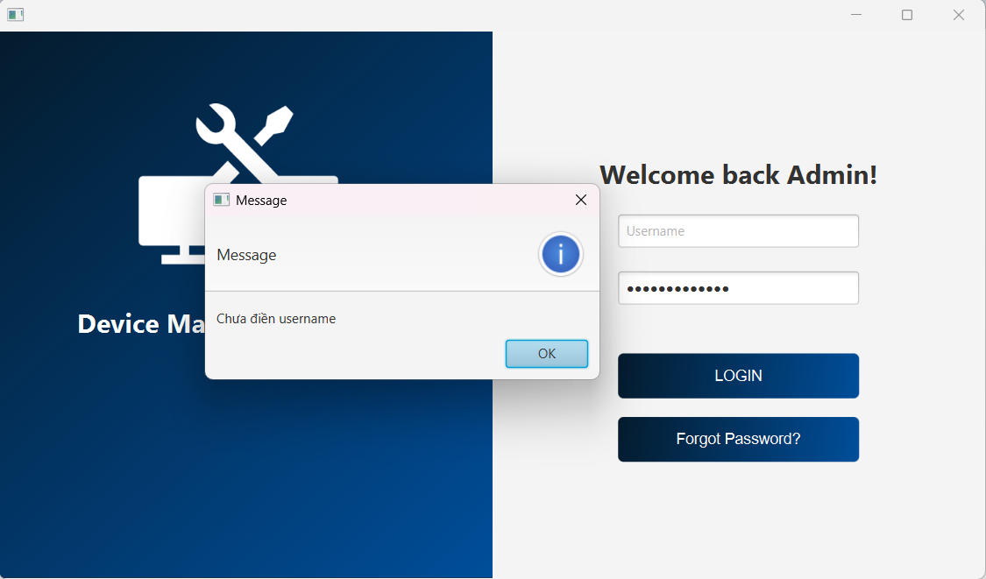 | 2025-03-25 | Pass
Chức năng THÊM THIẾT BỊ
Kiểm tra thêm thiết bị THÀNH CÔNG
 | Kiểm tra thêm thiết bị có trạng thái "Đang hoạt động" và hiển thị thông tin thiết bị ở bảng dưới | 1. Nhập tên thiết bị : Điện thoại 2. Chọn ngày nhập thiết bị là ngày hiện tại : 7/4/2025 3. Chọn trạng thái của thiết bị : Đang hoạt động 4. Nhấn Thêm thiết bị | 1. Hiện thông báo Thêm thiết bị thành công 2. Thiết bị vừa thêm hiện ở bảng dưới | 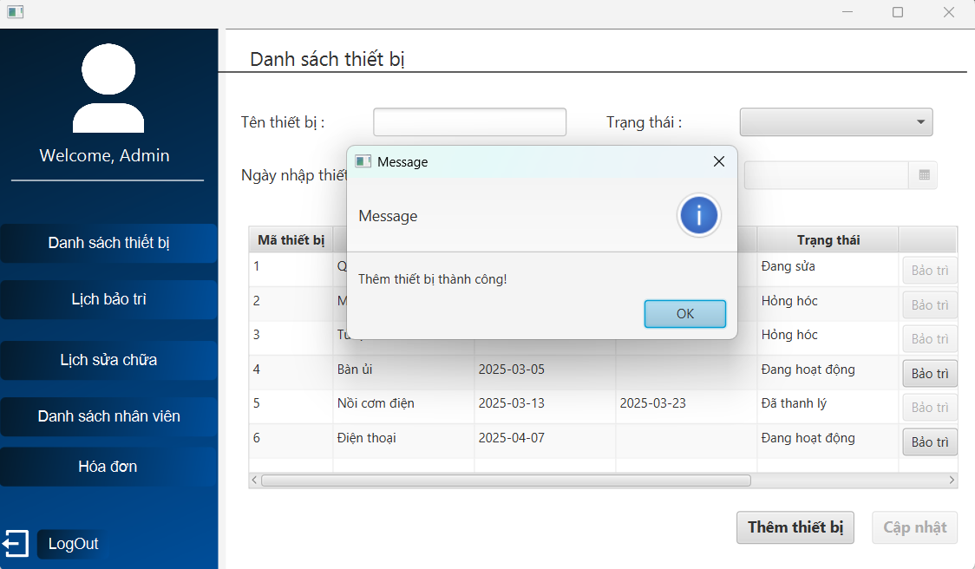 | 2025-04-07 | Pass
 | Kiểm tra thêm thiết bị có trạng thái "Hỏng hóc" và hiển thị thông tin thiết bị ở bảng dưới | 1. Nhập tên thiết bị : Máy tính 2. Chọn ngày nhập thiết bị là ngày hiện tại : 7/4/2025 3. Chọn trạng thái của thiết bị : Hỏng hóc 4. Nhấn Thêm thiết bị | 1. Hiện thông báo Thêm thiết bị thành công 2. Thiết bị vừa thêm hiện ở bảng dưới | 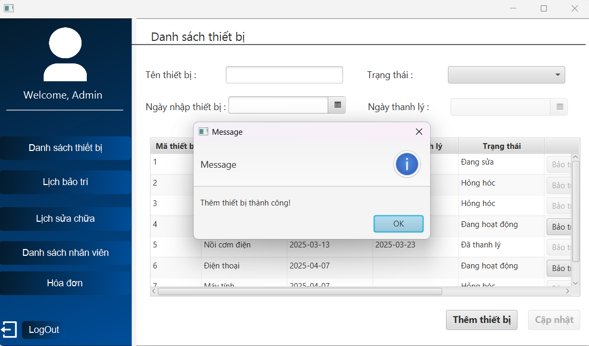 | 2025-04-07 | Pass
Kiểm tra thêm thiết bị KHÔNG THÀNH CÔNG
 | Kiểm tra thêm thất bại khi bỏ trống 1 ô thông tin | 1. Không nhập tên thiết bị 2. Chọn ngày nhập thiết bị là ngày hiện tại : 7/4/2025 3. Chọn trạng thái của thiết bị : Hỏng hóc 4. Nhấn Thêm thiết bị | Hiện thông báo Vui lòng điền đủ thông tin | 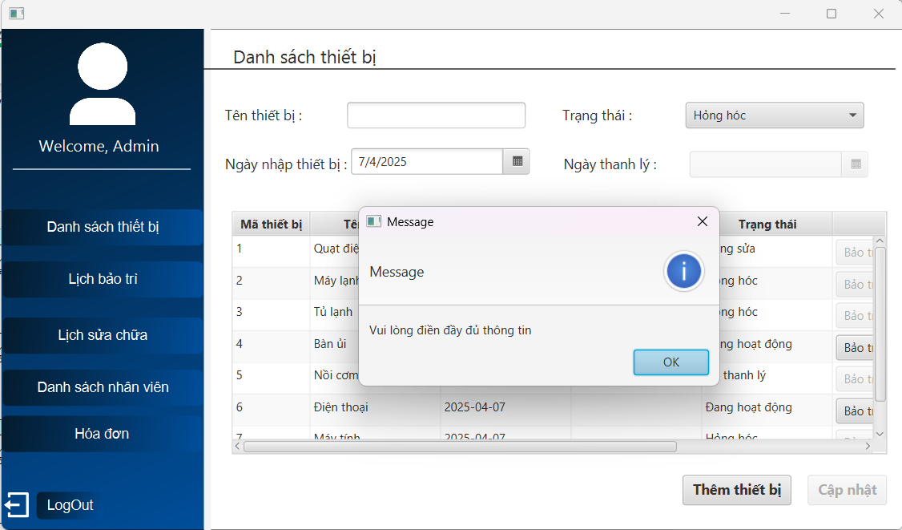 | 2025-04-07 | Pass
 | Kiểm tra thêm thất bại khi bỏ trống tất cả các ô thông tin | 1. Nhấn Thêm thiết bị | Hiện thông báo Vui lòng điền đủ thông tin | 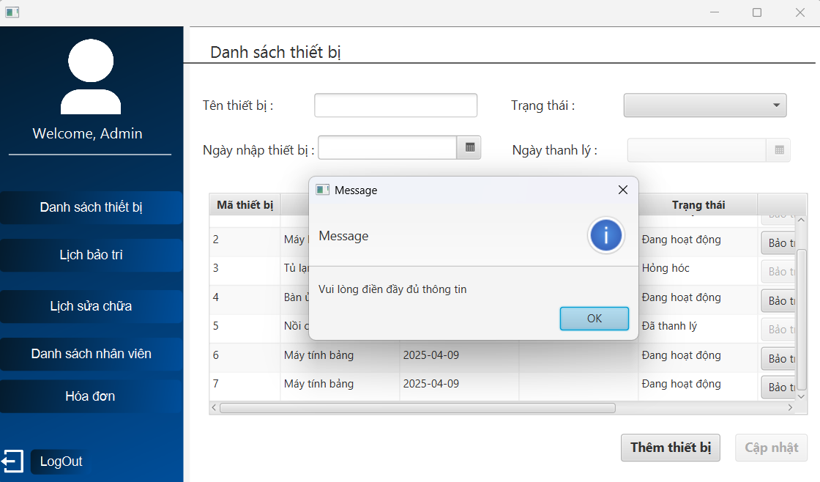 | 2025-04-07 | Pass
 | Kiểm tra thêm thất bại khi nhập ký tự đặc biệt vào ô tên thiết bị | 1. Nhập tên thiết bị có ký tự đặc biệt: @quạt# | Chặn trên giao diện không cho người dùng nhập | 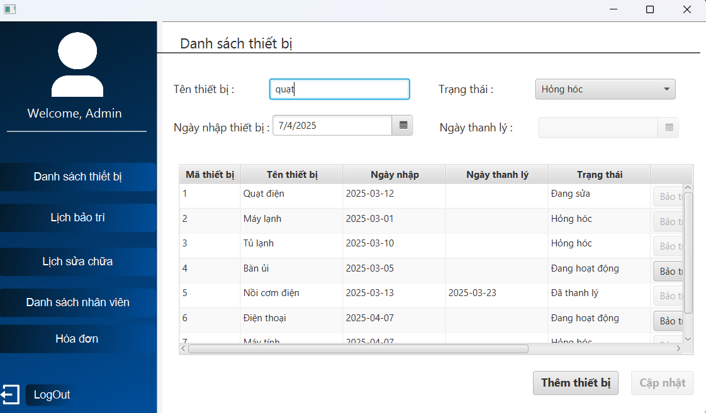 | 2025-04-07 | Pass
 | Kiểm tra thêm thất bại khi chọn ngày nhập thiết bị nhỏ hơn ngày hiện tại | 1. Nhập tên thiết bị : quạt điện 2. Chọn ngày nhập nhỏ hơn ngày hiện tại : 6/4/2025 3. Chọn trạng thái của thiết bị : Hỏng hóc 4. Nhấn Thêm thiết bị | Hiện thông báo Vui lòng chọn ngày nhập là ngày hiện tại | 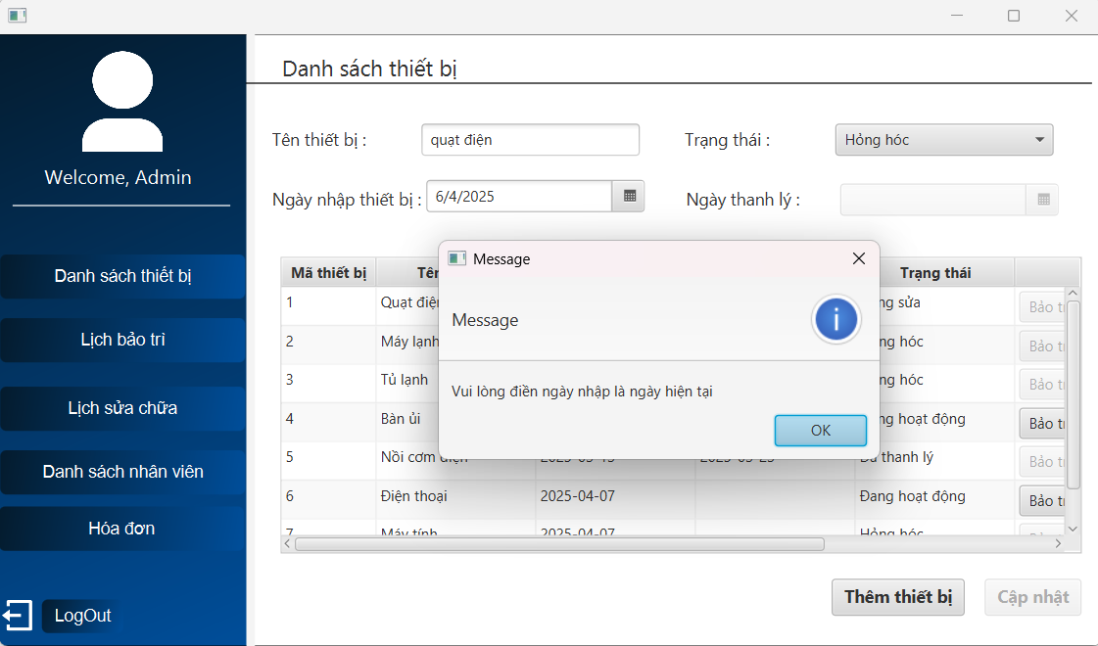 | 2025-04-07 | Pass
 | Kiểm tra thêm thiết bị thất bại khi chọn ngày nhập thiết bị lớn hơn ngày hiện tại | 1. Nhập tên thiết bị : quạt điện 2. Chọn ngày nhập lớn hơn ngày hiện tại : 8/4/2025 3. Chọn trạng thái của thiết bị : Hỏng hóc 4. Nhấn Thêm thiết bị | Hiện thông báo Vui lòng chọn ngày nhập là ngày hiện tại | 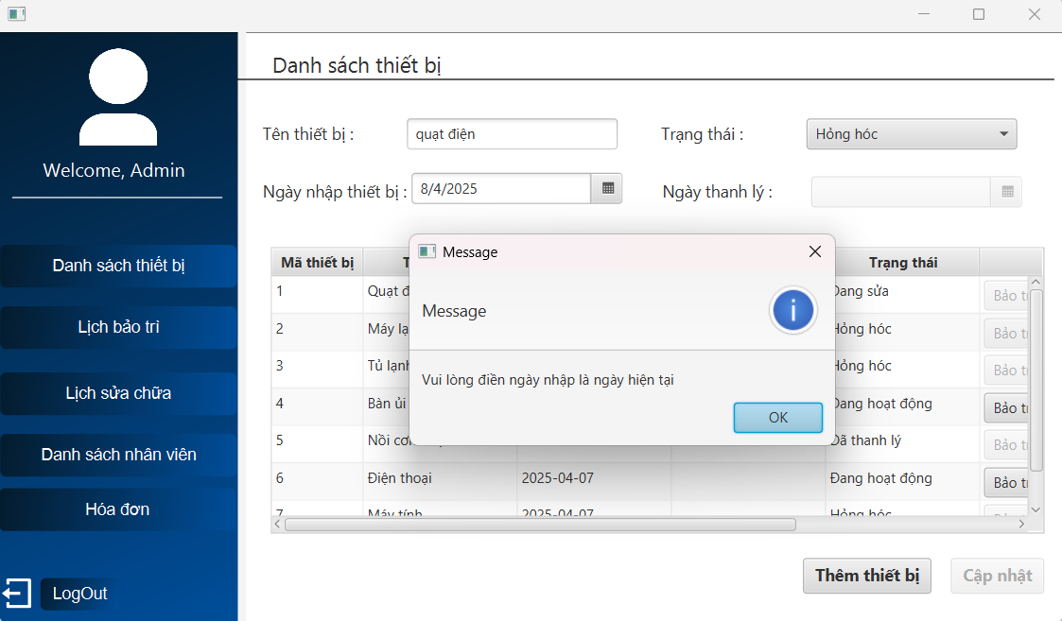 | 2025-04-07 | Pass
 | Kiểm tra thêm thất bại khi nhấp chọn thiết bị đã tồn tại dưới danh sách | 1.Nhấp 2 lần vào thiết bị ở dưới danh sách 2. Nhấn Thếm thiết bị | Vô hiệu hóa nút Thêm thiết bị | 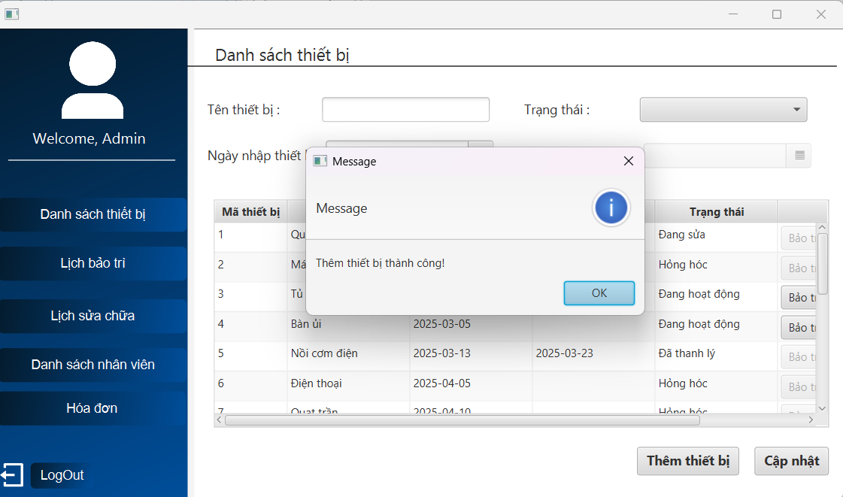 | 2025-04-05 | Fail | Chọn thiết bị đã có ở danh sánh rồi nhấn THÊM vẫn thêm thiết bị thành công => Đã fix thành công
 | Kiểm tra khi nhập vào ô tên thiết bị 51 ký tự | 1. Nhập vào ô tên thiết bị 51 ký tự : aaaaaa… 2. Nhấn Thếm thiết bị | Hiện thông báo Tên thiết bị không được vượt quá 50 ký tự | 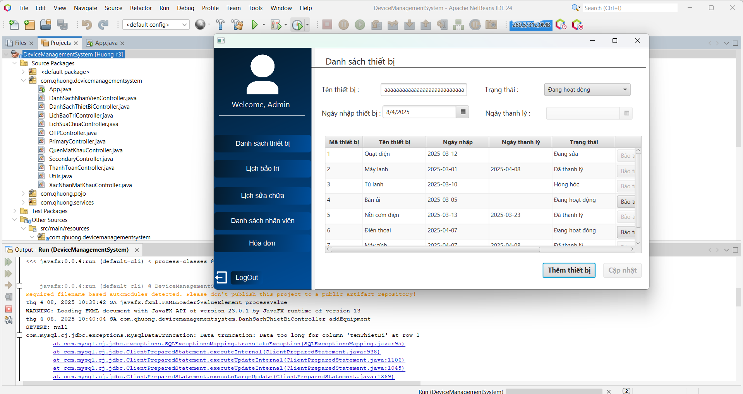 | 2025-04-08 | Fail | Đã fix thành công
 | Kiểm tra khi nhập vào ô tên thiết bị toàn ký tự space | 1. Nhập vào ô tên thiết bị các khoảng trắng : nhấn dấu cách nhiều lần 2. Nhấn Thếm thiết bị | Chặn trên giao diện không cho người dùng nhập hoặc thông báo Tên thiết bị không hợp lệ | 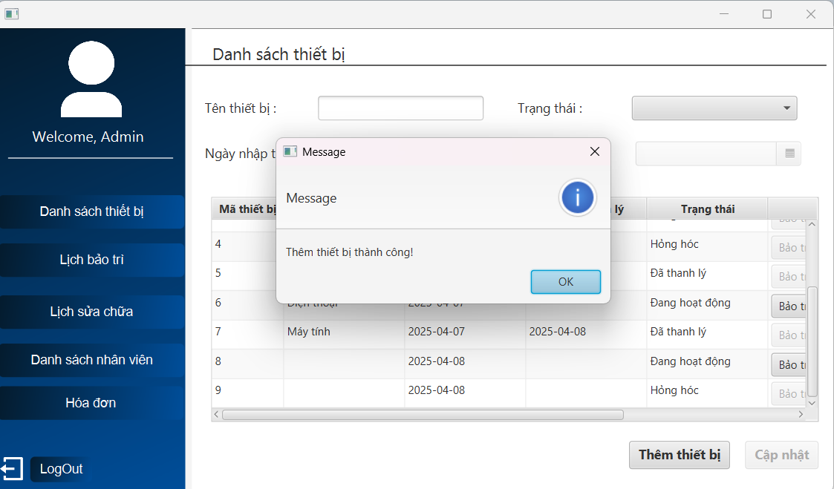 | 2025-04-08 | Fail | Đã fix thành công
Chức năng CẬP NHẬT THIẾT BỊ
Kiểm tra thêm thiết bị THÀNH CÔNG
 | Kiểm tra cập nhật khi thông tin hợp lệ | 1. Click 2 lần vào thiết bị muốn cập nhật 2. Sửa tên thiết bị từ điện thoại -> điện thoại di động 3. Chọn trạng thái từ đang hoạt đông -> hỏng hóc 4. Giữ nguyên ngày nhập : 7/4/2024 5. Nhấn Cập nhật | Hiện thông báo Cập nhật thông tin thành công | 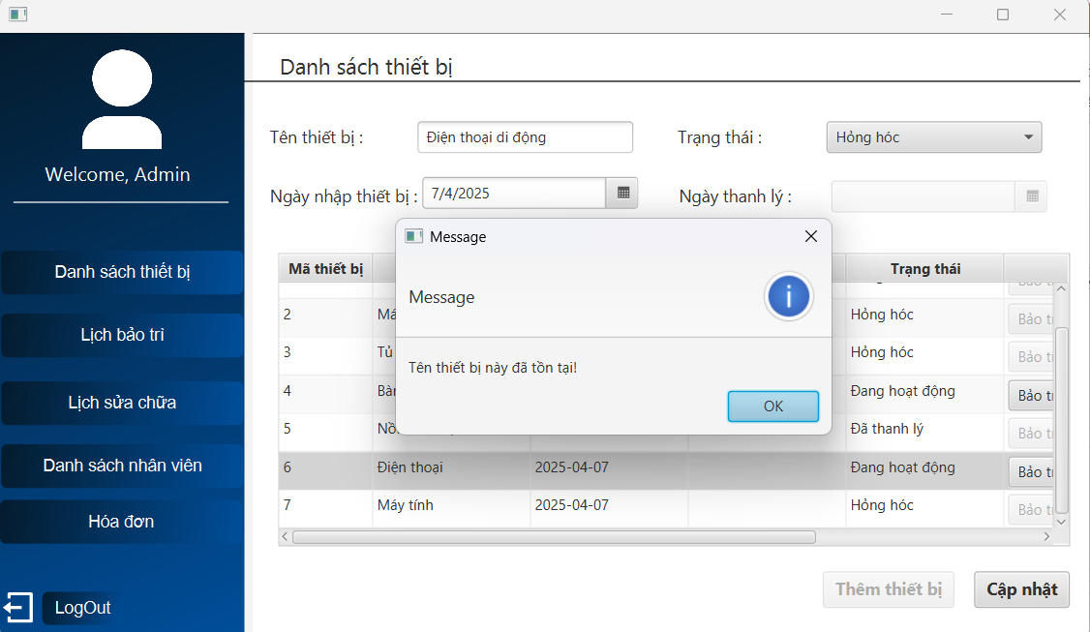 | 2025-04-07 | Fail | Không cập nhật được thiết bị => Đã fix thành công
 | Kiểm tra cập nhật ngày thanh lý khi chuyển trạng thái từ "hỏng hóc" sang "đã thanh lý" | 1. Click 2 lần vào thiết bị muốn cập nhật 2. Sửa tên thiết bị tủ lạnh -> tủ lạnh mini 3. Sửa trạng thái Hỏng hóc -> Đã thanh lý 4. Giữ nguyên ngày nhập : 7/4/2025 5. Chọn ngày thanh lý lớn hơn ngày nhập : 8/4/2025 6. Nhấn Cập nhật | Hiện thông báo Cập nhật thông tin thành công | 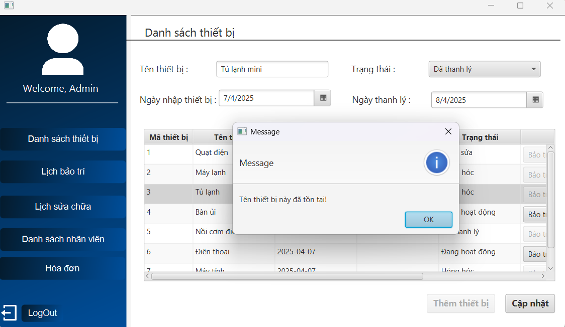 | 2025-04-07 | Fail | Không cập nhật được thiết bị => Đã fix thành công
 | Kiểm tra cập nhật ngày thanh lý khi chuyển trạng thái từ "đang hoạt động" sang "đã thanh lý" | 1. Click 2 lần vào thiết bị muốn cập nhật 2. Sửa tên thiết bị máy tính bảng -> máy tính bảng mini 3. Sửa trạng thái Đang hoạt động -> Đã thanh lý 4. Giữ nguyên ngày nhập : 9/4/2025 5. Chọn ngày thanh lý lớn hơn ngày nhập : 11/4/2025 6. Nhấn Cập nhật | Hiện thông báo Cập nhật thông tin thành công | 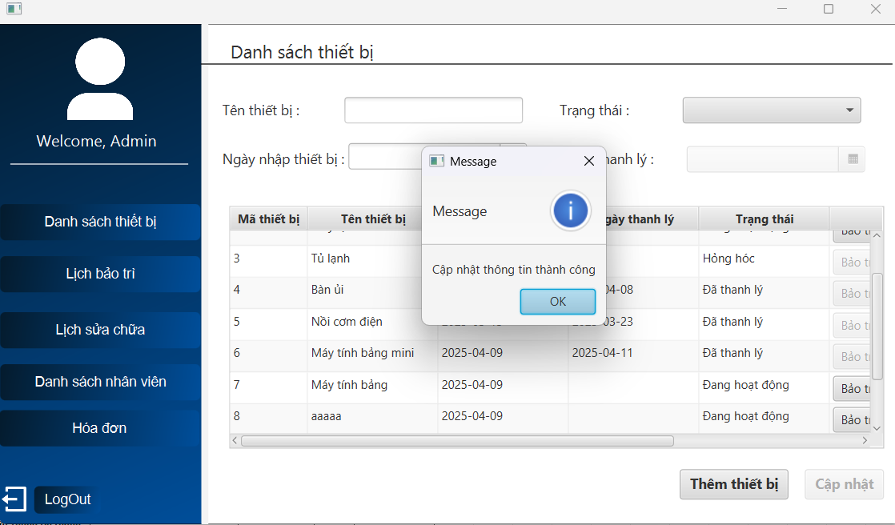 | 2025-04-11 | Pass

Kiểm tra thêm thiết bị KHÔNG THÀNH CÔNG
 | Kiểm tra cập nhật không thành công khi bỏ trống 1 ô thông tin | 1. Click 2 lần vào thiết bị muốn cập nhật 2. Xóa và bỏ trống tên thiết bị 3. Sửa trạng thái Đang hoạt động -> Hỏng hóc 4. Giữ nguyên ngày nhập 5. Nhấn Cập nhật | Hiện thông báo Vui lòng điền đủ thông tin | 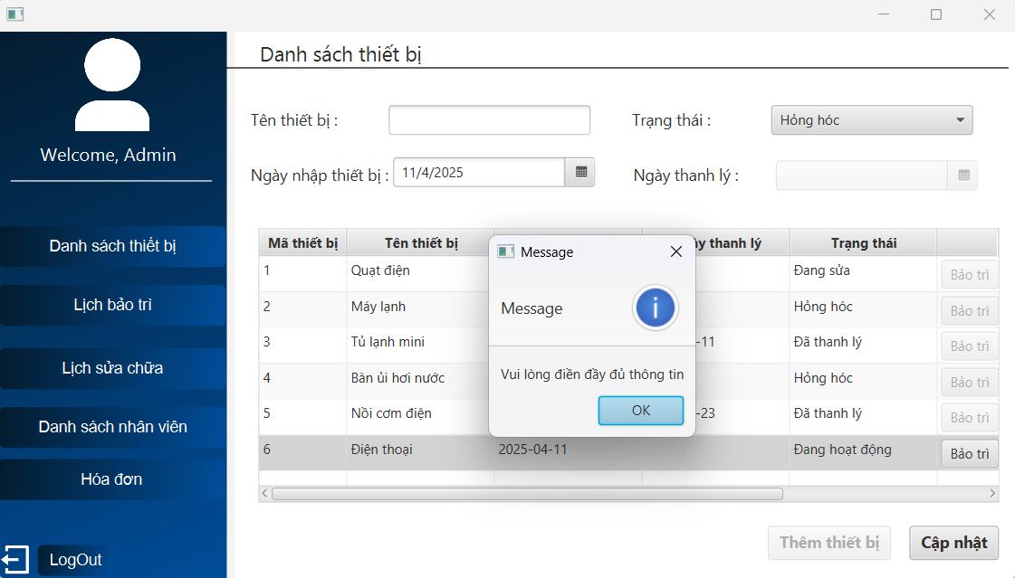 | 2025-04-11 | Pass
 | Kiểm tra cập nhật không thành công khi bỏ trống ngày thanh lý | 1. Click 2 lần vào thiết bị muốn cập nhật 2. Sửa tên thiết bị Điện thoại -> điện thoại bàn 3. Sửa trạng thái Đang hoạt động -> Đã thanh lý 4. Giữ nguyên ngày nhập : 11/4/2025 5. Không chọn ngày thanh lý 6. Nhấn Cập nhật | Hiện thông báo Vui lòng điền đủ thông tin | 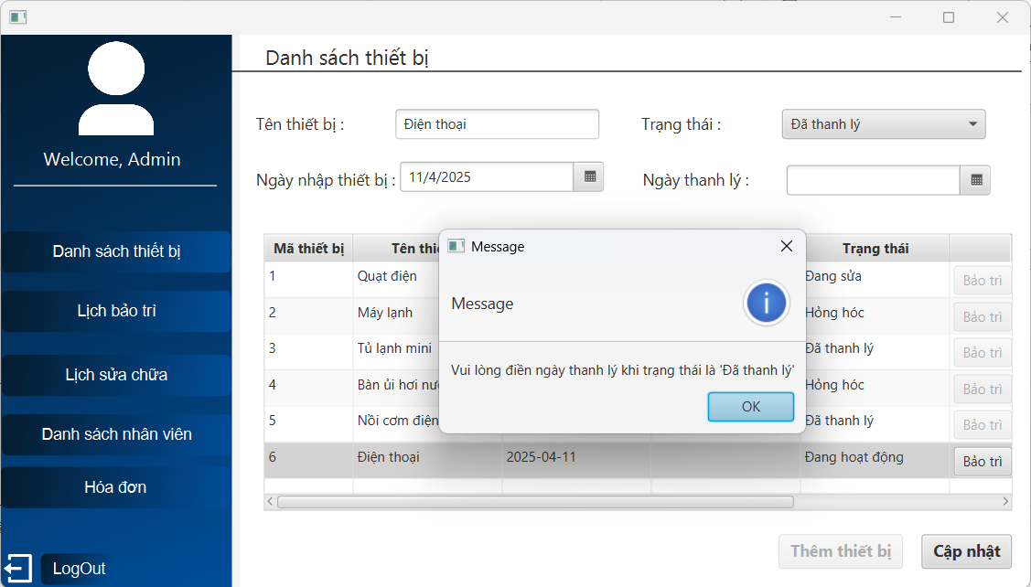 | 2025-04-11 | Pass
 | Kiểm tra cập nhật không thành công với thiết bị có trạng thái "đã thanh lý" | 1. Click 2 lần vào thiết bị có trạng thái đã thanh lý | Hiện thông báo Không được cập nhật thiết bị đã thanh lý | 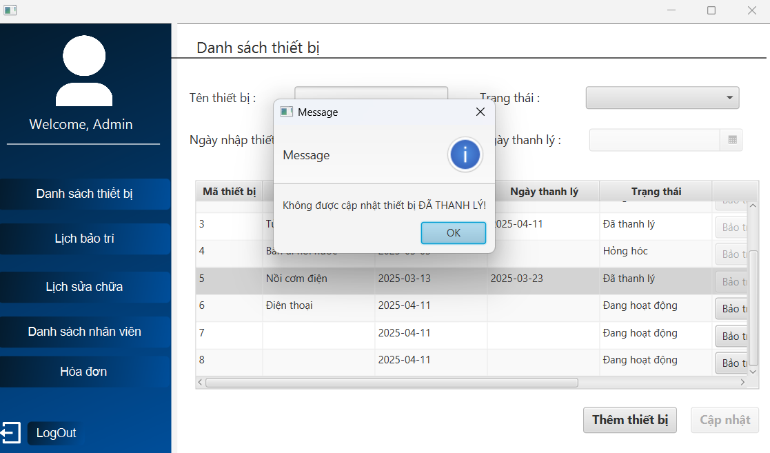 | 2025-04-12 | Pass
 | Kiểm tra cập nhật không thành công khi nhập ngày thanh lý nhỏ hơn ngày nhập | 1. Click 2 lần vào thiết bị muốn cập nhật 2. Sửa trạng thái Đang hoạt động -> Đã thanh lý 3. Chọn ngày thanh lý nhỏ hơn ngày nhập(11/4/2025) : 10/4/2025 4. Nhấn Cập nhật | Hiện thông báo Ngày thanh lý phải lớn hơn ngày nhập | 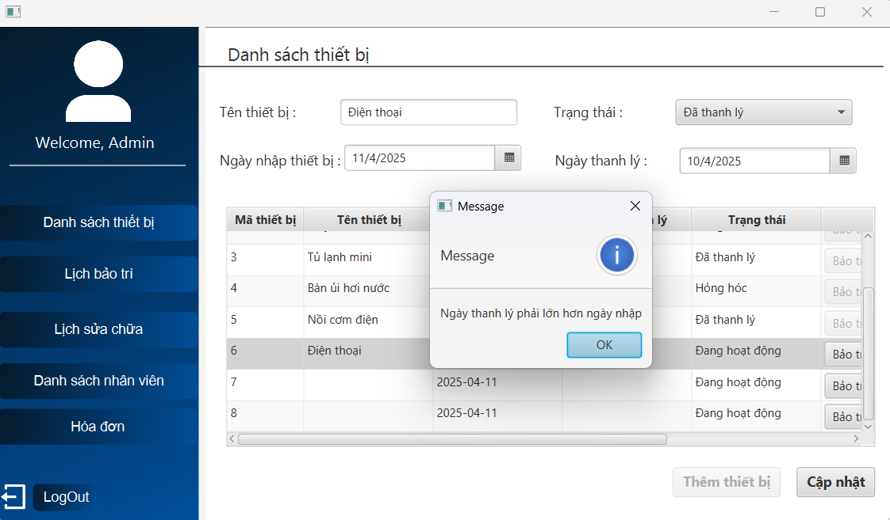 | 2025-04-12 | Pass
 | Kiểm tra cập nhật không thành công khi nhập tên thiết bị toàn là ký tự space | 1. Click 2 lần vào thiết bị muốn cập nhật 2. Nhập vào ô tên thiết bị các khoảng trắng : nhấn dấu cách nhiều lần 4. Nhấn Cập nhật | Hiện thông báo Tên thiết bị không hợp lệ | 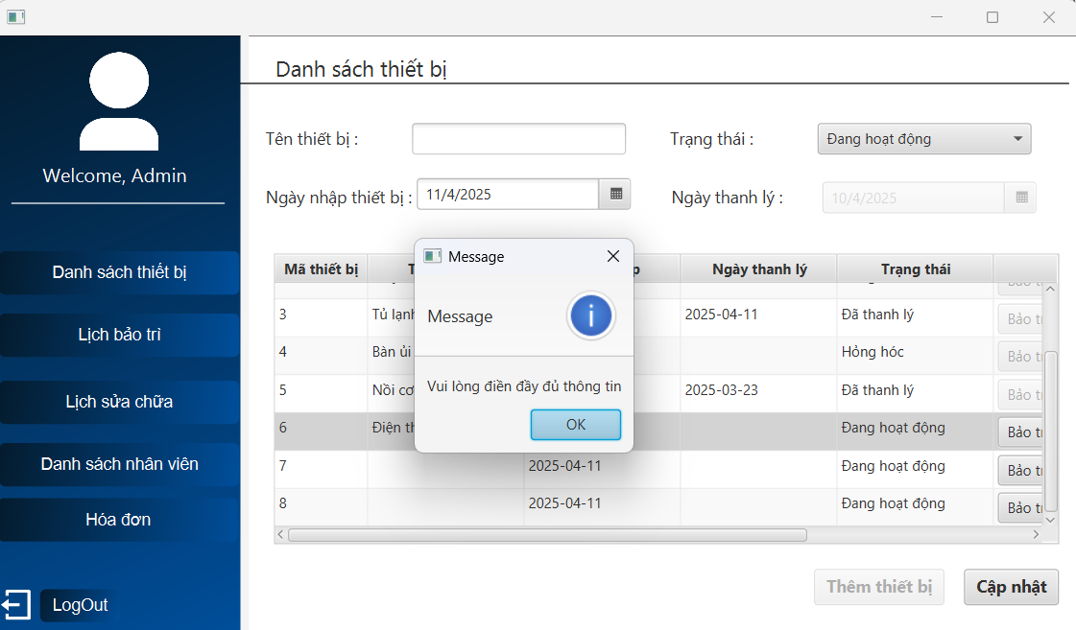 | 2025-04-12 | Pass
 | kiểm tra cập nhật không thành công khi sửa ngày nhập | 1. Click 2 lần vào thiết bị muốn cập nhật 2. Sửa ngày nhập 4. Nhấn Cập nhật | Hiện thông báo không được sửa ngày nhập | 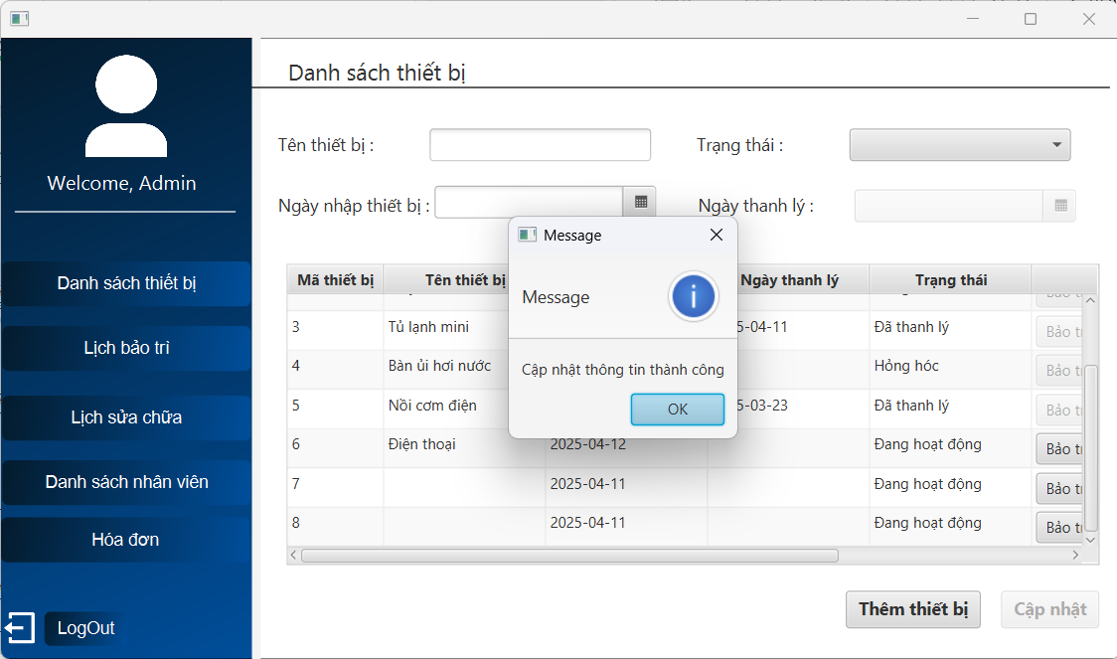 | 2025-04-12 | Fail
 | Kiểm tra cập nhật không thành công khi trạng thái từ đang hoạt động sang đang sửa | 1. Click 2 lần vào thiết bị muốn cập nhật có trạng thái đang hoạt động 2. Chọn trạng thái sang Đang sửa | Chặn trên giao diện không hiện trạng thái Đang sửa | 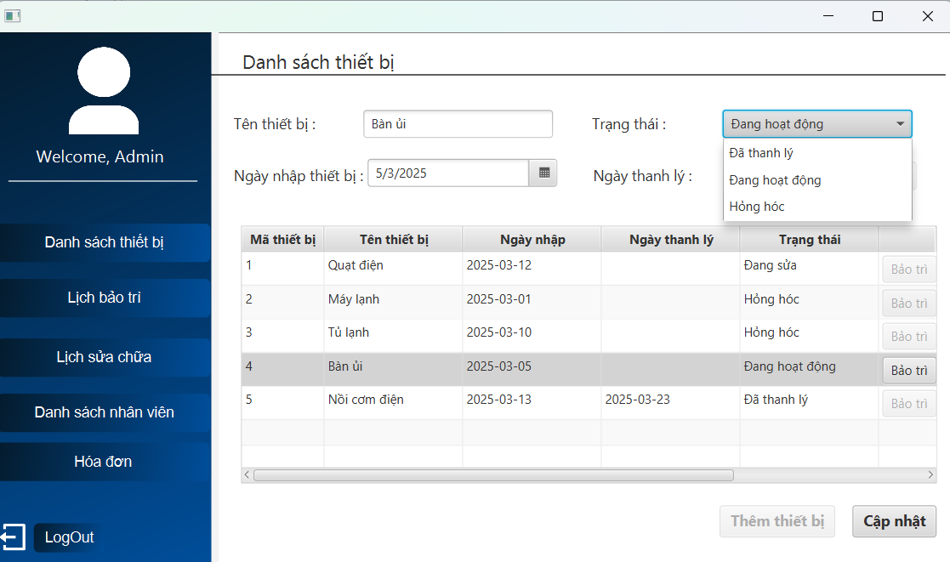 | 2025-04-12 | Pass
 | Kiểm tra cập nhật không thành công khi trạng thái từ hỏng hóc sang đang hoạt động | 1. Click 2 lần vào thiết bị muốn cập nhật có trạng thái hỏng hóc 2. Chọn trạng thái sang Đang hoạt động | Chặn trên giao diện không hiện trạng thái Đang hoạt động | 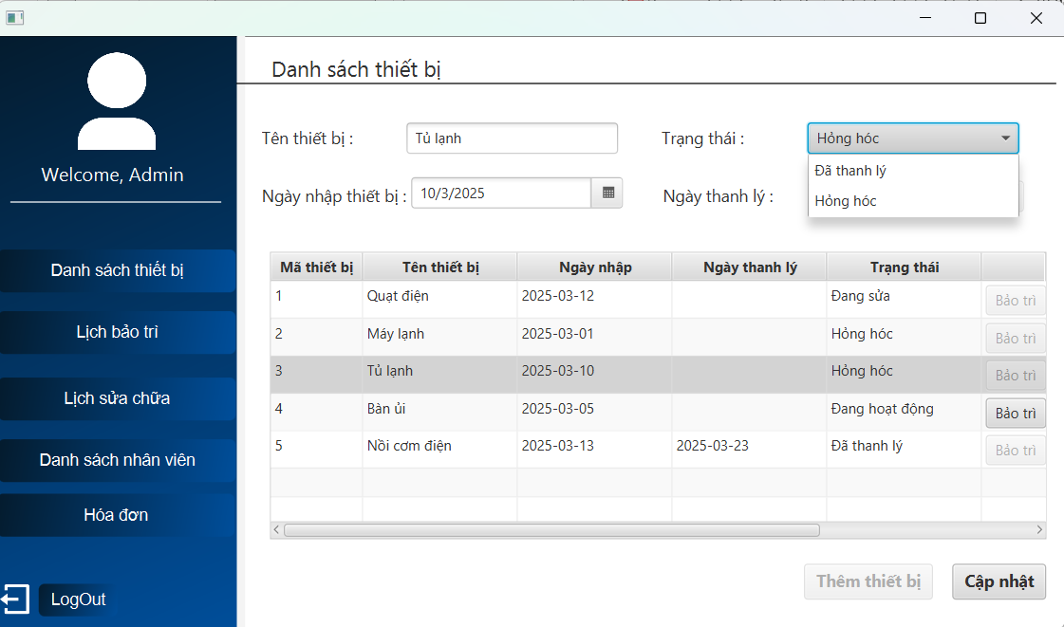 | 2025-04-12 | Pass
Chức năng LẬP LỊCH BẢO TRÌ
Kiểm tra lập lịch bảo trì THÀNH CÔNG
 | Kiểm tra lập lịch lần 1 cách ngày nhập thiết bị đúng 3 tháng | 1. Vào trang danh sách thiết bị, nhấn vào nút bảo trì ở cột lập lịch 2. Chọn ngày bảo trì cách đúng 3 tháng so ngày nhập(5/3/2025) : 5/6/2025 3. Chọn nhân viên không có lịch trùng : Lâm 4. Nhấn Lập lịch | Hiện thông báo Lập lịch bảo trì thành công | 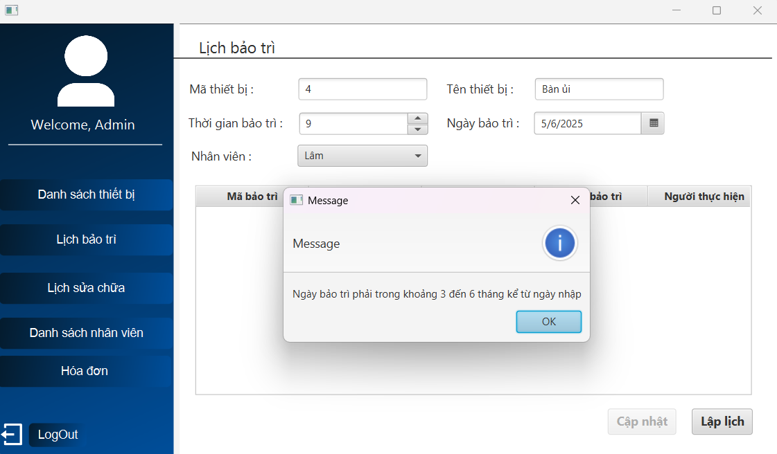 | 2025-04-12 | Fail

